スポンサー公告
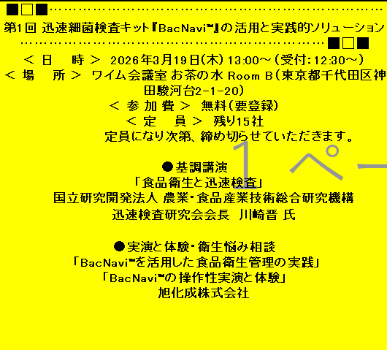
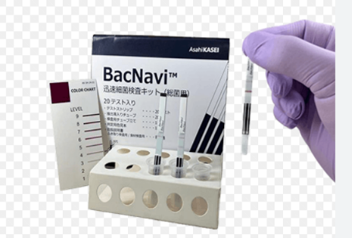
〓〓〓〓〓〓〓〓〓〓〓〓〓〓〓〓〓〓〓〓〓〓〓〓〓 迅速細菌検査キット『BacNavi™』の無料セミナーのご案内です。 https://www.tech-d.jp/seminar/show/8347?re=ya 〓〓〓〓〓〓〓〓〓〓〓〓〓〓〓〓〓〓〓〓〓〓〓〓〓

■□■…………………………………………………………… 第1回 迅速細菌検査キット『BacNavi™』の活用と実践的ソリューション ………………………………………………………■□■ ＜ 日 時 ＞ 2026年3月19日(木) 13:00～（受付：12:30～） ＜ 場 所 ＞ ワイム会議室 お茶の水 Room B（東京都千代田区神田駿河台2-1-20） ＜ 参 加 費 ＞ 無料（要登録） ＜ 定 員 ＞ 残り15社 定員になり次第、締め切らせていただきます。 ●基調講演 「食品衛生と迅速検査」 国立研究開発法人 農業・食品産業技術総合研究機構 迅速検査研究会会長 川崎晋 氏 ●実演と体験・衛生悩み相談 「BacNavi™を活用した食品衛生管理の実践」 「BacNavi™の操作性実演と体験」 旭化成株式会社

申込方法＞https://www.tech-d.jp/seminar/show/8347?re=ya
エントリーフォーム：https://www.tech-d.jp/machine/applyer/new/8347

.

https://www.asahi-kasei.co.jp/rd/bacnavi/
▼株式会社テックデザイン
https://tech-d.jp/column/ondemand/
-----------------------------------------

本メールに関するお問い合わせにつきましては、下記へご連絡ください。
株式会社テックデザイン 新規事業推進部 大高徹也
E-mail：otaka@tech-d.jp

9 ノロウイルス関連情報
東京都は レベル 5 ; 全国平均 (レベル4) 6.31
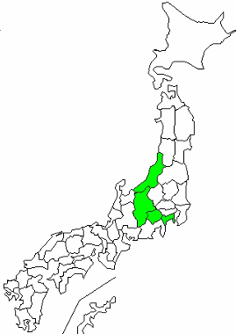
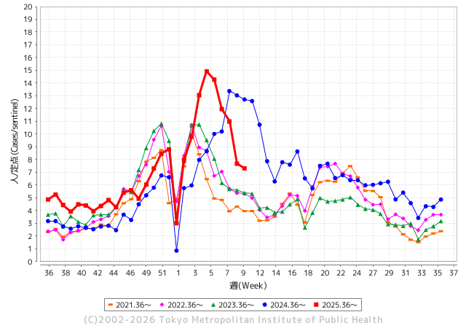
ノロウイルス指数平年同等 散発事故発生 |  |  |  |  |  |  |  | 出典:東京都感染症情報センター
 |  |  |  |  |  |  |  |  |  |  |  |  | .
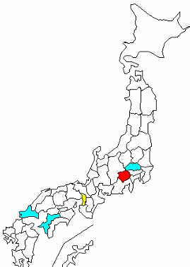 |  |  |  |  |  |  |  |  |  |  |  |  |  | 0
ノロウイルス今週のニュース今週ですが、 全国で 16件

 |  |  |  |  |  |  |  |  |  | レベル5 |  | レベル5

 |  |  |  |  |  |  |  |  |  | レベル4 |  | レベル4

 |  |  |  |  |  |  |  |  |  | レベル3 |  | レベル3

 |  |  |  |  |  |  |  |  |  | レベル2 |  | レベル2
 |  |  |  |  |  |  |  |  |  | レベル1 |  | レベル1
GⅡ 8週 36例 |  |  |  |  | GⅡ 8週 10例
地方衛生研究所情報 |  |  | 傾向 | 全国警戒ランク2に減少 | 出典：地方衛生研究所ネットワーク
★数年間では、平均的比率でノロウイルス継続 |  |  |  |  |  |  |  | http://idsc.tokyo-eiken.go.jp/diseases/gastro/gastro/
 |  |  |  | 流行警報 | 警戒警報 |  |  | （最近５年間の週値の比較） ノロウイルスの感染周期は4年ですね やや感染度合いが低い!
 | 2026-03-14 |  | 低散発 | 定点観測値 |  | ▲:減少 | 今週のニュース（Noroｖｉｒｕｓ） (3/9-3/14) |  |  |  | 8 | 9 | 0
先週
今週
都道府県名 | 流行 ☆増加 ★減少☆★1つで約1ポイント |  |  | 2026/8週 | 2026/9週 |  | 大量発症事故（業種／内容） 今週 , 先週 |  |  |  | ニュースソース | 日時
北海道 | ★ |  |  | 4.88 | 4.17 | ▲ 0.71 | 北海道旭川市内の保育施設で3月、園児と職員合わせて30人がノロウイルスによる感染性胃腸炎になっていたことがわかりました。旭川市保健所によりますと、3月6日、市内の保育施設から複数の園児がおう吐や下痢などの症状を訴えていると報告がありました。医療機関と保健所で4人の便を検査した結果、2人の便からノロウイルスが確認されました。 |  |  |  | 北海道放送 | 2026-03-11 | 2025-12-26
青森県 | ☆ |  |  | 2.68 | 2.94 | 0.26 |  |  |  |  |  |  | 青森県
岩手県 | - |  |  | 7.33 | 7.33 | 0.00 | 県によりますと、3月9日に県央保健所管内の高齢者施設（入所者89人・職員65人）から、複数の入所者と職員に嘔吐や下痢などの症状があると保健所へ連絡があり、調査した結果、3月3日から3月9日にかけて、入所者13人と職員3人合わせて16人に嘔吐や下痢などの症状があったことが確認されました。糞便検査を実施した結果、症状のある3人からノロウイルスが検出 |  |  |  | めんこいテレビ | 2026-03-13 | 岩手県
宮城県 | ★★ |  |  | 7.68 | 6.13 | ▲ 1.55 | 13日から2日間の営業停止処分を受けたのは大崎市内の飲食店です。県によりますと7日、30代の男性2人がこの店を訪れ、カキのアヒージョなどを食べました。翌日になって下痢や嘔吐の症状が出たため、市内の医療機関を受診したところ2人の便からノロウイルスが検出されたということです。2人に共通する食事がこの店で提供されたものしかなく、原材料のカキからもノロウイルスが検出 |  |  |  | 東北放送 | 2026-03-13 | 宮城県
秋田県 | ★ |  |  | 5.77 | 5.15 | ▲ 0.62 | ２３日と２４日に調理・提供された同じ宴会メニューを食べた７０代から８０代の男女１６人が嘔吐や下痢、胃の不快感などの症状を訴えたということです。 保健所が行ったＰＣＲ検査で利用客１３人と調理従事者３人の便からノロウイルスが検出されました。保健所は、施設が提供した食事が原因の食中毒と断定 |  |  |  | 秋田朝日新聞 | 2026-03-03 | 秋田県
山形県 | ★★ |  |  | 10.69 | 9 | ▲ 1.69 | 今月６日から８日にかけて、酒田市の旅館で料理を食べた２１人が下痢やおう吐などの症状を訴え、保健所はノロウイルスによる食中毒と断定し、この旅館を１１日から３日間の営業停止処分にしました。営業停止処分を受けたのは酒田市成興野の旅館「眺望の宿 観音湯」です。県によりますと、６６人のうち、これまでに小学生から７０代までの男女２１人が下痢やおう吐などの症状を訴えました。 |  |  |  | NHK | 2026-03-12 | 山形県
福島県 | ★ |  |  | 6.71 | 6.29 | ▲ 0.42 |  |  |  |  |  |  | 福島県
茨城県 | ★★★ |  |  | 9.81 | 7.05 | ▲ 2.76 |  |  |  |  |  |  | 茨城県
栃木県 | ★★★ |  |  | 8.52 | 5.52 | ▲ 3.00 |  |  |  |  |  |  | 栃木県
群馬県 | ★★★ |  |  | 13.88 | 11.4 | ▲ 2.48 | 高齢者施設ではそれぞれ２３日と２４日の昼食に、「松坂食品」で処理したマグロとサーモンの刺身が提供されていたことがわかりました。４１人の共通食はこの刺身のみで、利用者２人と加工施設の従業員２人の便からノロウイルスが検出されたことなどから、県は刺身を原因とする食中毒と断定 |  |  |  | 群馬テレビ | 2026-03-02 | 群馬県
埼玉県 | ★★ |  |  | 9.56 | 7.19 | ▲ 2.37 | 埼玉県は9日、ノロウイルスによる食中毒を発生させたとして、幸手市の弁当店「お弁当やさんすみれ」を11日まで3日間の営業停止処分とした。 県食品安全課によると、2月28日と3月1日にグループの会食で提供されたハンバーグ弁当や唐揚げ弁当、しょうが焼き弁当などを食べた13～61歳の男女12人が下痢や嘔吐（おうと）、発熱の症状を訴えた。 |  |  |  | 埼玉新聞 | 2026-03-10 | 埼玉県
千葉県 | ★★★ |  |  | 7.15 | 4.65 | ▲ 2.50 | 千葉市は３日、同市中央区の飲食店「江戸前 銀寿司」で食事をした１６人が嘔吐（おうと）や下痢の症状を訴え、１６人の一部と従業員６人からノロウイルスが検出されたと発表した。市保健所は同店の食事が原因の食中毒と断定し、同日から３日間の営業停止処分にした。 |  |  |  | 千葉日報 | 2026-03-04 | 千葉県
東京都 | ★★★ |  |  | 10.99 | 7.68 | ▲ 3.31 |  |  |  |  |  |  | 東京都
神奈川県 | ★★★ |  |  | 10.01 | 7.26 | ▲ 2.75 | 当施設におけるノロウイルスによる感染性胃腸炎の発生状況について、ご報告申し上げます。現在、ひまわりフロアにおいて、6名の有症状感染者が確認されています。施設では、嘱託医と連携し、健康観察・ゾーニング・換気管理などの対策を徹底して実施しております。また、感染拡大防止の観点から、ひまわりフロアにおきましては、面会を制限させていただいております。ご家族の皆様にはご心配とご不便をおかけしており、心よりお詫び申し上げます。 |  |  |  | けいあいの郷緑園 | 2026-03-09 | 神奈川県
新潟県 | ☆ |  |  | 3.9 | 4.3 | 0.40 | 同所が調査した結果、2月25日から28日の間に同旅館に宿泊した31グループ83人のうち、18グループ40人(男性33人、女性7人)が発熱、下痢、吐き気、おう吐などの症状を呈していたことが判明。年齢層は10歳未満から50代で、このうち25人が治療を受けましたが、入院者はいないということです。検査の結果、患者7グループ12人と調理従事者3人の便からノロウイルスが検出 |  |  |  | you-tube | 2026-03-13 | 新潟県
富山県 | ★ |  |  | 10 | 8.93 | ▲ 1.07 | 富山市は21日、同市の高志の国文学館1階に併設するフランス料理店「ブラッスリー パティスリー シェ・ヨシ」で、食事した20～30代の男女9人が下痢や発熱の症状を訴える食中毒になったと発表した。全員が快方に向かっている。患者からはノロウイルスが検出された。原因の食品は14日に提供されたカキグラタンで、加熱が不十分だったとみられる。市は同店を21日から3日間、営業停止とした。 |  |  |  | 富山放送 | 2026-03-06 | 富山県
石川県 | ★★★★ |  |  | 13.89 | 9.89 | ▲ 4.00 |  |  |  |  |  | …........................................................................... | 石川県
福井県 | ★ |  |  | 6.36 | 5.76 | ▲ 0.60 |  |  |  |  |  |  | 福井県 | 0
山梨県 | ★★ |  |  | 4.29 | 2.81 | ▲ 1.48 |  |  |  |  |  |  | 山梨県
長野県 | ☆ |  |  | 9.18 | 9.82 | 0.64 | 佐久保健所は２日、南佐久郡内の旅館「ホテルレストランメイン厨房（ガトーキングダム小海内）」をノロウイルスによる食中毒の原因施設と断定し、調理部門に対し４日までの３日間営業停止を命じたと発表した。 |  |  |  | 長野エリアニース | 2026-03-03 | 長野県
岐阜県 | ★★★ |  |  | 10.15 | 7.59 | ▲ 2.56 | 岐阜県によりますと、3月6日、下呂市の飲食店「樽や」で食事をした20人のうち、6歳から85歳の14人が下痢や嘔吐などの症状を訴えました。このうち検査を実施した12人全員と、従業員1人からノロウイルスが検出されたことなどから、県は食中毒と断定し、この店を営業禁止処分としました。 |  |  |  | 中京テレビ | 2026-03-12 | 岐阜県
静岡県 | ★ |  |  | 6.09 | 5.64 | ▲ 0.45 | 静岡･焼津市内のフランス料理で食事をした客のうち男女7人が、下痢やおう吐などの症状を訴え、県中部保健所は、ノロウイルスによる食中毒と断定しました。県によりますと、2月21日に、焼津市南小川のフランス料理店で食事をした4グループ11人のうち3グループ7人が22日夜から。下痢やおう吐などの症状を呈していることが、3月2日までに分かりました。 |  |  |  | 第一テレビ | 2026-03-05 | 静岡県
愛知県 | ★★ |  |  | 8.1 | 5.93 | ▲ 2.17 |  |  |  |  |  |  | 愛知県
三重県 | ☆ |  |  | 6.14 | 6.3 | 0.16 | 三重県は３日、伊賀市上野忍町の居酒屋「居酒屋ビッチのおつなま」が提供した配達弁当を食べた16―60歳の男女18人が、下痢などの症状を訴えたと発表した。県は配達弁当が原因の食中毒と断定し、同店を同日付で営業禁止処分とした。 県によると、18人は先月20日に弁当を食べた。同21―22日にかけ、発熱や下痢などを発症。入院した人はおらず、全員が既に回復した。ハンバーグなどが入った「日替り弁当」や、ホルモン焼きの弁当などが提供されたという。 |  |  |  | 伊勢新聞 | 2026-03-05 | 三重県
滋賀県 | ★ |  |  | 6.34 | 6.03 | ▲ 0.31 |  |  |  |  |  |  | 滋賀県
京都府 | ★ |  |  | 6.63 | 5.88 | ▲ 0.75 | 院内病棟にてノロ感染症の発生が複数認められ、面会を制限させていただいてましたが、収束を確認しましたので本日3月11日より面会禁止を解除いたします。引き続き、職員一同、感染防止の徹底に努めてまいります。患者様およびご家族様にはご不便をおかけしたことをお詫びするとともに、ご協力に感謝申し上げます。 |  |  |  | 愛生会山科病院 | 2026-03-11 | 京都府
大阪府 | ★ |  |  | 6.12 | 5.33 | ▲ 0.79 |  |  |  |  |  |  | 大阪府
兵庫県 | ★ |  |  | 6.72 | 6.47 | ▲ 0.25 | 調理された弁当以外に患者全員に共通する食事がないこと、患者便9検体及び調理従事者便1検体からノロウイルスが検出されたこと、患者の発症状況が類似しておりノロウイルス食中毒の症状と一致すること並びに患者を診察した医師より食中毒の届出があったことから、神戸市保健所長は当該施設で調理された弁当を原因とする食中毒と断定し、当該施設に対して営業停止（3月11日（水曜）から3月12日（木曜）までの2日間）を命じました。 |  |  |  | 神戸市 | 3/11 | 兵庫県
奈良県 | ★ |  |  | 5.08 | 4.92 | ▲ 0.16 |  |  |  |  |  |  | 奈良県
和歌山県 | ☆ |  |  | 4.67 | 5.33 | 0.66 | 和歌山県は１３日、同県海南市の大手すしチェーン「はま寿司海南店」で食事した２〜８８歳の１３人が下痢や嘔吐の症状を訴え、うち８人からノロウイルスが検出されたと発表した。２人が入院したが、全員快方に向かっているという。県は食中毒と断定し、同店を１５日まで３日間の営業停止処分とした。 |  |  |  | カナコロ | 2026-03-13 | 和歌山県
鳥取県 | ★ |  |  | 5.74 | 4.89 | ▲ 0.85 |  |  |  |  |  |  | 鳥取県
島根県 | ★★★★★ |  |  | 13.45 | 7.64 | ▲ 5.81 |  |  |  |  |  |  | 島根県
岡山県 | ★★ |  |  | 7.57 | 5.68 | ▲ 1.89 |  |  |  |  |  |  | 岡山県
広島県 | ★★ |  |  | 8.64 | 7.09 | ▲ 1.55
山口県 | ★★ |  |  | 8.25 | 6.35 | ▲ 1.90 | 岩国市内の高齢者施設において、下記のとおり感染性胃腸炎の集団発生がありました。 感染性胃腸炎の発生は、抵抗力の弱い乳幼児や高齢者などは重症化することもあるため、注意が必要です。帰宅時や食事の前、トイレの後の手洗い等、感染予防の徹底に気を付けてください。 |  |  |  | 山口県 | 2026-03-12 | 山口県
徳島県 | ★ |  |  | 5.95 | 4.81 | ▲ 1.14 | 徳島県は７日、徳島市住吉のすし店「話寿（ず）し」の弁当を食べた男女２５人（２０～７０歳代）が嘔吐（おうと）や下痢など食中毒の症状を訴えたと発表した。全員が快方に向かっているという。３日に民間事業者が開いた研修会の昼食で、店の弁当を食べた４５人のうち,連絡を受けた９人と調理従事者１人の便からノロウイルスが検出された。 |  |  |  | 讀賣新聞 | 2026-03-08 | 徳島県
香川県 | ★★ |  |  | 7 | 4.92 | ▲ 2.08 |  |  |  |  |  |  | 香川県
愛媛県 | ★★ |  |  | 9.75 | 7.6 | ▲ 2.15 | 愛媛県砥部町宮内にある仕出し弁当店「美乃理屋」が調理した仕出し弁当を3月5日正午頃に食べた41人が、下痢やおう吐、腹痛、発熱などの症状を訴えた。このうち22人が医療機関を受診したが、入院した人はおらず、全員が回復傾向にある。愛媛県中予保健所が調査した結果、患者からノロウイルスが検出され、症状や潜伏期間、患者に共通する食事が当該施設の弁当であることなどから、ノロウイルスによる食中毒と断定した。 |  |  |  | 楽天ニュース | 2026-03-13 | 愛媛県
高知県 | ★★ |  |  | 4.7 | 2.9 | ▲ 1.80 | 高知県は３日、土佐市の飲食店「ｃａｆｅ ｇｒｉｎｇｒｉｎ（カフェ グリングリン）」が提供した食事や持ち帰り弁当を食べた男女１０人（３０～５０歳代）が、下痢や吐き気などの症状を訴え、８人の便からノロウイルスが検出されたと発表した。全員が快方に向かっているという。県は同店の料理が原因の食中毒と断定し、同日から３日間の営業停止とした。 |  |  |  | 讀賣新聞 | 2026-03-04 | 高知県
福岡県 | ★★★★★ |  |  | 10 | 5.43 | ▲ 4.57 | 3月6日に会食した1グループ3人に「ノロウイルス」による食中毒を発症させた福岡市城南区の飲食店「旬菜酒膳家月兎」が1日間の営業停止処分を受けました。会食した20代の男女1グループ3人全員から「ノロウイルス」検出 |  |  |  | dmenu | 2026-03-12 | 福岡県
佐賀県 | ★★★ |  |  | 7.33 | 4.83 | ▲ 2.50 |  |  |  |  |  |  | 佐賀県
長崎県 | ★★ |  |  | 6.19 | 4.48 | ▲ 1.71 |  |  |  |  |  |  | 長崎県
熊本県 | ★ |  |  | 7.02 | 6.33 | ▲ 0.69 |  |  |  |  |  |  | 熊本県
大分県 | ★★★ |  |  | 12.89 | 9.94 | ▲ 2.95 | 県によりますと、3月7日と8日に店で食事をした4グループの20人のうち、20代から50代までの17人に嘔吐や下痢などの症状が出ているということです。このうち6人と店で調理をしていた3人から、ノロウイルスが検出されています。重症者はおらず、全員快方に向かっていますが、この2日間の利用客はあわせて66人いて、まだ連絡が取れていない人もいるということです。 |  |  |  | テレビ大分 | 2026-03-11 | 大分県
宮崎県 | ★★★★★ |  |  | 12.53 | 7.4 | ▲ 5.13 |  |  |  |  |  |  | 宮崎県
鹿児島県 | ★ |  |  | 8.19 | 7.42 | ▲ 0.77 |  |  |  |  |  |  | 鹿児島県
沖縄県 | ★ |  |  | 3.6 | 3.52 | ▲ 0.08 |  |  |  |  |  |  | 沖縄県
全国 | ★★ |  |  | 8.02 | 6.31 | ▲ 1.71
 |  |  |  |  |  |  |  |  |  |  | 11 | 1
 |  |  |  | 今週 |  |  | 管理レベル「4」
 |  | 先週に比べて全国平均は |  |  |  | 6.31 | ：先週より | ▲ 1.71
 |  | 東京都は |  |  |  | 7.68 | ：先週より | ▲ 3.31
 |  | 最高指数は |  |  | 群馬県 | 11.40 | 全国で10.00を超える都道府県数は |  | 1ヶ所 | 増減 | ▲ 10

4 | 11月ー3月中 自社の従業員にノロウイルス保菌者が確認される 施設利用者が嘔吐する 定点観測値が15.00を超える |  |  |  |  | 【情報共有】業界・地域のニュースを掲示して、注意を促す 【常設】（次亜塩素系消毒剤)、うがい薬(イソジン） 【行動】出勤時、休憩後、退社時に手洗いの指示と徹底 【体調管理】健康状態の聞き取り、対応記録 予防的検査の実施、健康保菌者への生活指導、待機指示 【訓練】嘔吐物処理の実施訓練 【お客様・パートナー】客、納品業者に体調不良者がある場合には日報に記録 自宅待機・検査・店舗全員検査

9 衛生訓話
毎週 ひとつ 覚えていきましょう
今週のお題 (異物対策② 髪の毛混入は異物の第一原因です )
なぜ 帽子にはかぶり方があるんですか？
↓ 職場の先輩は以下のことを理解して わかり易く 指導しましょう ↓

 | 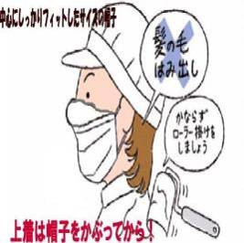 | ★毎日人の髪は50-60本抜け替わっています。 仕事始めにブラッシングして、それから正しく帽子をかぼることが大切です。 ①上着に着替える前に、何回か ヘアーブラシでブラッシングします。 ②長髪の方は後頭部に髪を束ねます。 ③鏡を見て帽子の中央を額の中央部に合わせます。 ④耳や髪が外に出ていないように帽子に収めます。 ⑤帽子着用後に上着を着用します。

 | ★男性と女性を比較すると若干男性の方がロッカールームでの毛髪の抜け落ちている数が多いようです。 男女を問わず正しいブラッシングを心がけましょう。 ★自分に合った専用のブラシを使うこと、根元から丁寧に髪のもつれを解いて、丁寧にブラシをかけます。頭皮を適度に刺激する と血行がよくなり、髪に栄養がしっかり届くようになり抜け毛を防ぐ働きもあります。 ご自分のためにも正しいブラッシングを実践しましょう! 海外では毛髪混入を問題視しない国もあります。 外国人就業者には、文化の違いも 分かりやすく理解してもらい 同じように作業に慣れさせましょう。

9 食中毒情報
食中毒情報 (3/9-3/14) | 発生 | ソース | 日付
釣ったフグを自宅で調理 下関市の親子食中毒
下関市の３０代の男性が釣ったフグを自宅で調理して父親と食べたところ、おう吐や手足のしびれなどの症状を訴え病院で手当を受けているということです。２人は命に別状はないということですが、市はフグを自分で調理して食べないように注意を呼びかけています。市によりますと、今月１０日、下関市の３０代の男性が自分で釣ったフグを自宅で調理して６０代の父親と食べたところ、おう吐や手足のしびれなどの症状が出たということです。２人は病院に入院していますが、症状は快方に向かっていて命に別状はないということです。医療機関から連絡を受けた保健所は、２人がフグの内臓を食べていたことや症状などから、フグ毒による食中毒だと断定しました。 ２人は、県が認定するふぐ処理師の免許は持っていないということです。市はフグの毒は猛毒で加熱してもなくならず、最悪の場合は死亡することもあるとして、ふぐ処理師の資格がない人の調理は非常に危険なので、絶対にしないよう注意を呼びかけています。 | 山口県 | 山口新聞 | 2026-03-13
...
串カツ田中の新業態「レアメンチ」に保健所が立ち入り調査をしていた…店側は「衛生管理に問題 ...
あらためて今回の保健所による立ち入り調査の内容を、ユニシアHDの広報担当者に伺った。 「当店の提供オペレーション（1個目を提供後、スタッフがカット。レアの状態を見せながら、『このようにレアになっているため、断面を下にして鉄板でよく焼いてお召し上がりください』とお伝えする手順）について説明し、保健所より問題ないとの判断をいただきました。さらに、食中毒（交差汚染）のリスクを徹底して排除するため、お客様が使用する器具についても、カットに使用したナイフとフォークでそのまま喫食することを防ぐため、『カットはナイフ・フォーク、お召し上がりの際はお箸をお使いいただく』旨を、スタッフからの口頭説明と、メニューの注意書き（※編集部注：下画像の赤枠部分）の両面で徹底しております」 結論から言えば、「ザ・メンチ」に対する保健所のチェックは無事クリアしたとのことだった。また、それ以外にも同店はHACCP（各原料の受入から製造、製品の出荷までのすべての工程において、食中毒などの健康被害を引き起こす可能性のある危害要因を科学的根拠に基づき管理する国際的な衛生管理手法）に基づき、あらゆる角度から衛生管理体制を整えているという。具体的には、「冷蔵庫の温度管理を毎日チェックし、仕込みは肉を常温放置せず速やかに行い、ミンチ機・成型機は使用後すぐに洗浄することを徹底。連続使用する場合は、部品交換を実施して常に清潔な状態を維持しています」（前出・広報担当者）としている。 また、最も懸念されていた“中まで本当に火が通っているのか？”という疑問についても、「180度の油で4分揚げ、その後カットして断面を鉄板（150～200度）で焼く、という調理・提供フローを徹底しています」（同）として、万全に対応済みという姿勢を強調した。レア肉ブームを背景に生まれた新業態「ザ・メンチ」。その衛生面については、ひとまず保健所の“お墨付き”ということなのだろう。あとは串カツ田中に次ぐ、新たな柱となるかどうか――今後はそこにも注目していきたい。 | - | 現代ビジネス | 2026-03-12
https://gendai.media/articles/-/164961?page=3
デンカ、大塚製薬とカンピロバクター抗原キット「クイックナビ‐カンピロ」を共同販売開始
デンカ株式会社（本社 : 東京都、代表取締役社長 : 石田 郁雄）は、カンピロバクター抗原キット「クイックナビ(TM)‐カンピロ」について、大塚製薬株式会社（本社 : 東京都、代表取締役社長 : 井上眞、以下「大塚製薬」）と2026年4月3日より共同販売を開始することをお知らせします。「クイックナビ(TM)‐カンピロ」は、2023年4月に、「糞便中のカンピロバクター抗原の検出（カンピロバクター感染診断の補助）」として国内で初めて保険適用となり、同年12月から当社より全国の医療機関へ販売されています。当社と大塚製薬は、これまでも体外診断用医薬品「クイックナビ(TM)」シリーズを共同販売しており、本製品の安定的な供給体制が整ったことを受け、今回の共同販売開始に至りました。 「クイックナビ(TM)‐カンピロ」は、イムノクロマト法を用いて糞便中のカンピロバクター抗原を迅速かつ特異的に検出する測定キットで、カンピロバクター（*1）の有無を15分以内に判定することが可能です。検査結果を短時間で得られることにより、診療現場における迅速な判断を支援し、抗菌薬の適正使用につながることが期待されます。また、大塚製薬と共同販売するノロウイルス抗原キット「クイックナビ(TM)‐ノロ3」との試料の共用（排泄便のみ）も可能で、感染性胃腸炎の鑑別診断を効率的に行うことができます。当社は、検査試薬を製造・販売するメーカーとして、感染症対策を社会的責務と捉え、世界の人々のQOL向上に貢献してまいります。 デンカはこれからも、「化学の力で世界をよりよくするスペシャリストになる」というパーパスのもと、世界に誇れる化学で、人々の暮ら | 東京都 | 日本経済新聞 | 2026/3/11
https://www.nikkei.com/news/print-article/?R_FLG=0&bf=0&ng=DGXZRSP704212_R10C26A3000000
食中毒引き起こすアニサキス、生きたマサバの筋肉にも寄生 福井県立大確認 「目視確認や加熱で対策」 |  |  | 2026-03-12
福井県立大は3月11日、生きているマサバの腹部の筋肉に線虫アニサキスが寄生していることを確認したと発表した。食中毒を引き起こすアニサキスは、これまでは魚の死後に内臓から筋肉に移動するとされ、漁獲後の速やかな内臓除去が食中毒対策として推奨されてきた。同大海洋生物資源学部の瀧澤文雄准教授は「内臓を取れば安心ということではなく、目視確認したり、腹部の身を加熱、冷凍したりするなどして食中毒を防いでほしい」と話している。 アニサキスが寄生した魚介類を生食すると、激しい腹痛、嘔吐（おうと）、アレルギー症状などを引き起こす。2024年の国内の食中毒原因のうち、アニサキスは31.8％に上り、細菌30.9％、ウイルス26.7％より多い。マサバはアニサキス食中毒の主要な原因魚種で、市場に流通した魚の寄生調査は行われていたが、活マサバは十分に検証されていなかった。調査は福井、岩手、静岡、長崎県沿岸の4地点で、マサバを漁獲後すぐに解剖し寄生状況を調べた。福井県沿岸では41匹のマサバを調査。このうち34匹（83.0％）で寄生を確認した。寄生部位は筋肉が25.7％、内臓が74.3％だった。静岡県のマサバの寄生部位は筋肉が49.0％、岩手は筋肉46.9％。いずれも腹部の筋肉がほとんどだった。長崎のマサバの寄生部位はほぼ内臓だった。 活マサバの筋肉にアニサキスが寄生しているという情報はあったが、今回の調査で科学的に裏付けた形だ。魚介類に多く含有…タウリンの効果を研究者が解説 老化や生活習慣病を予防 これまで、魚の死後の保存温度が高いほど、アニサキスが内臓から筋肉へ移動しやすいとされ、漁獲後の迅速な内臓除去や冷蔵管理が食中毒対策とされてきた。瀧澤教授は「これまでの対策に加えて、目視確認や必要に応じて加熱、冷凍するなどの調理法が重要になる」と話している。アニサキスには、病原性が高いS型と病原性が低いP型がある。これまでの複数の調査では、日本海側はP型が多かったが、今回の調査では福井県沿岸のマサバはS型が67.2％に上った。これについては「海水温度の上昇で回遊する魚種が変わってきていることなど、複数の海洋環境の変化が要因と考えられる」と分析した。 | 福井県 | 福井新聞
https://news.jp/i/1404570719520063511?c=768367547562557440
衛研ニュース ヒスタミンによる食中毒
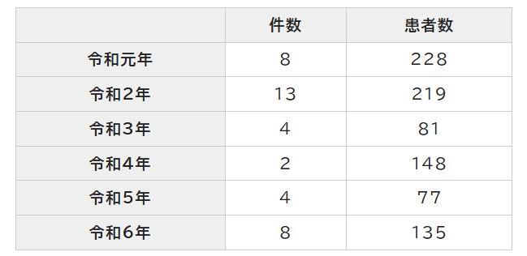 ヒスタミン食中毒は、一般的な魚介類による食中毒であり、食べた直後から1時間以内に、顔面、特に口の周りや耳たぶが紅潮し、頭痛、じんましん、発熱などの症状が発生します。ヒスタミンは熱に安定であり、また調理加工工程で除去できないため、一度生成されると食中毒を防ぐことはできません。ヒスタミンが生成されないよう温度管理が必要です。ヒスタミン食中毒の予防のためには、購入した魚を速やかに冷蔵庫で保管する、鮮度が低下した可能性がある魚を食べないといった対策が必要です。 表 国内のヒスタミンによる食中毒の発生状況 出典: 厚生労働省ホームページ ヒスタミンによる食中毒について 不揮発性腐敗アミンとは、食品中のたんぱく質が微生物によって分解される過程で生成される化合物です。代表的なものがヒスタミンでアレルギー様食中毒の原因物質であり、ヒスタミン以外にもカダベリン・チラミン・プトレシンなどの不揮発性腐敗アミンがあり、食中毒症状を増強する作用が報告されています。 | 広島県 | 広島市公表 | 2026-03-11
https://www.city.hiroshima.lg.jp/living/eisei/1003062/1005957/1028015/1048785.html
職場行事でおにぎり食べた『53人発症・4人受診』 「黄色ブドウ球菌」集団食中毒 提供した店を ...
山口県は9日、飲食店が提供したおにぎりを食べた53人が、食中毒症状を訴えたと発表。 58人中53人発症 県の生活衛生課によると、先月28日、山口市の『おむすびころりん』が調理・提供したおにぎりを、職場の行事に参加した58人が食べた。うち53人が下痢、おう吐などを発症し、4人が医療機関を受診。黄色ブドウ球菌を検出した。そのため、おにぎりが原因の「黄色ブドウ球菌」食中毒と断定。 食品衛生法に基づき、店に対して4日間の営業停止を命じた。毒素が食中毒を引き起こす黄色ブドウ球菌による食中毒は、主にこの菌が産生する毒素(エンテロトキシン)によって引き起こされる。また、黄色ブドウ球菌は、手や皮膚、傷口などに存在しやすく、調理中に食品に付着することで増殖し、毒素を作り出す。この毒素は熱に強く、加熱しても分解されにくいため、調理後の食品でも食中毒の原因となることがある。 予防のためには、手指や調理器具の衛生管理を徹底し、食品は早めに食べる、または冷蔵保存することが重要だ。 | 山口県 | ｄメニューニュース | 2026-03-10
https://topics.smt.docomo.ne.jp/amp/article/trendnewscaster/trend/trendnewscaster-98700
三木で食中毒 宅配弁当を食べた12人が嘔吐や下痢、発熱などの症状
兵庫県加東健康福祉事務所は１０日、兵庫県三木市別所町小林の飲食店「ネクストワンズソリューション」の宅配弁当を食べた１２人が嘔吐や下痢、発熱などの症状を訴えたと発表した。原因物質は調査中。同事務所は食中毒と断定し、同店に１０日から１３日まで４日間の営業停止を命じた。 同事務所によると、同店は５、６日に調製した弁当を計３７グループ７８３食提供しており、調査のできた４グループ１７人のうち、三木市や神戸市などに住む２６～６７歳男女１２人に症状が出た。全員快方に向かっているという。 | 兵庫県 | 神戸新聞 | 2026-03-10
https://www.kobe-np.co.jp/news/sogo/202603/0020109010.shtml

8 国内感染症情報
...
2026年09週(02月23日～03月01日) |  | 対前週 インフルエンザ -20%減少 新型コロナウイルス -17%減少
 | https://www.mhlw.go.jp/stf/covid-19/kokunainohasseijoukyou.html#h2_1
 | 厚生労働省：データからわかる－新型コロナウイルス感染症情報－
 | https：//covid19.mhlw.go.jp/
腸管出血性大腸菌感染症 | 腸管出血性大腸菌感染症11例（有症者4例、うちHUS‌なし） ‌感染地域：‌‌国内6例、国内（都道府県不明）/ベトナム1例、国内・国外不明4例 国内の感染地域：‌‌東京都2例、岩手県1例、群馬県1例、広島県1例、鹿児島県1例
 | 年齢群：‌‌10 代（3 例 ）、20 代（2 例 ）、30 代（1 例 ）、40 代（2 例 ）、50代（1例）、 60代（2例） | 血清群・毒素型：‌‌O157‌VT2（3例）、O111‌VT1・VT2（1例）、O128‌VT1・VT2（1例）、その他・不明（6例）
腸チフス | 腸チフス１例 感染地域：ベトナム
4類感染症 | E型肝炎16例（うち1例死亡）‌ 感染地域（感染源）：‌‌北海道4例（ホルモン焼き1例、焼き肉1例、不明2例）、 群馬県1例（不明）、千葉県1例（不明）、長野県1例（不明）、 岡山県 1例（猪肉/鹿肉/熊肉）、長崎県1例（不明）、熊本県1例（豚レバー）、 国内（都道府県不明）4（不明4例）、神奈川県/インドネシア1例（不明）、 国内・国外不明1例（不明） A型肝炎2例‌ 感染地域：大阪府1例、パキスタン1例 | レジオネラ症27例（肺炎型26例、ポンティアック熱型1例） ‌ 感染地域：‌東京都3例、大阪府3例、千葉県2例、愛知県2例、広島県2例、宮城県1例、山形県1例、神奈川県1例、 富山県1例、静岡県1例、三重県1例、兵庫県1例、奈良県1例、山口県1例、熊本県1例、国内（都道府県不明）2例、 国内・国外不明3例 ‌ 年齢群：‌40代（1例）、60代（7例）、70代（4例）、80代（9例）、90代以上（6例）累積報告数：304例
5類感染症 | ウイルス性肝炎5例‌ C型肝炎ウイルス2例＿感染経路：‌‌性的 接 触 2 例（ 同 性 間 1 例 、 異性間・同性間不明1例） ‌B型肝炎ウイルス1例＿感染経路：性的 接 触（ 異 性 間 ） EBウイルス1例＿感染経路：その他・不明‌ アデノウイルス/エンテロウイルス/ライノウイルス1例＿感染経路： その他・不明
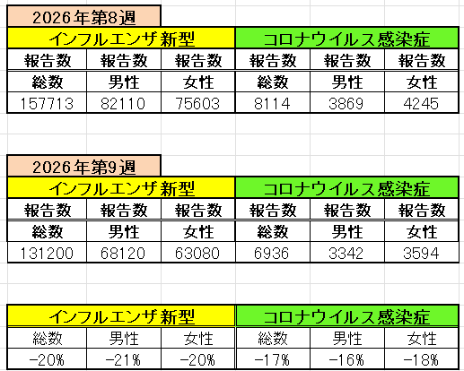
インフルエンザ と 新型コロナ

 |  | 注意

 |  | 対前週 インフルエンザ -20%減少 新型コロナウイルス -17%減少

9 感染症統計
...
2026年09週(02月23日～03月01日) |  | 2026年09週(02月23日～03月01日)
2011年8月に外食チェーン店が原因とされた赤痢菌Shigella sonneiの広域集団感染事例が青森県、宮城県、山形県、福島県において発生した。本事例は、それとほぼ同時期に発生しておりその関連性が強く疑われた事例である。
腸管出血性大腸菌 | 少ない |  | 赤痢 | 少ない
腸管出血性大腸菌
 | 2026年 | 2025年 | 2024年 | 2023年 | 2022年
 | 176 | 142 | 103 | 84 | 81
 | 49 | 95 | 102 | 62 | 39
 | 60 | 86 | 114 | 99 | 72
 |  | 111 | 122 | 112 | 89
 |  | 217 | 257 | 224 | 258
 |  | 308 | 308 | 526 | 416
 |  | 838 | 519 | 521 | 554
 |  | 715 | 708 | 768 | 568
 |  | 646 | 541 | 454 | 578
 |  | 646 | 533 | 390 | 337
 |  | 300 | 277 | 416 | 169
 |  | 209 | 158 | 154 | 168
Ｈ２９／８月は非常に多かった

細菌性赤痢菌
 | 2026年 | 2025年 | 2024年 | 2023年 | 2022年
2025年 | 7 | 2 | 4 | 1 | 0
2 | 2 | 4 | 4 | 1 | 5
4 | 1 | 6 | 4 | 4 | 4
6 |  | 4 | 8 | 2 | 1
4 |  | 8 | 1 | 2 | 1
8 |  | 0 | 2 | 7 | 1
0 |  | 5 | 6 | 7 | 1
5 |  | 7 | 21 | 3 | 1
 |  | 5 | 12 | 1 | 0
 |  | 8 | 8 | 7 | 0
 |  | 3 | 0 | 7 | 0
 |  | 4 | 4 | 5 | 2

※2023年 第11週（3/13～3/19） 現在

 |  |  | 腸管系感染症は新型コロナウイルス予防の手洗い、手指消毒で
 |  |  | 圧倒的に感染防御できている

